Diagrama de puntos
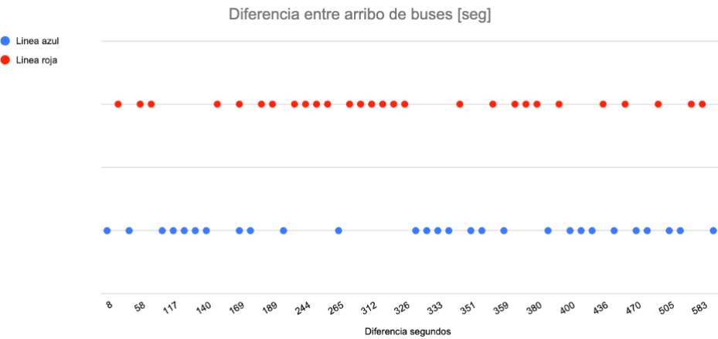

Promedios ON/OFF

305,61 seg
299,10 seg

Diagrama y promedios
